SC0501
システム名 |  |  |  | システム種別 |  |  |  |  |  | 詳細設計書 |  |  |  |  | 作成者 |  |  | 作成日 |  | 更新者 | 更新日 | 版数
POSサーバー |  |  |  | POSサーバ |  |  |  |  |  |  |  |  |  |  | DuNT |  |  | 2024-10-16 |  | DuNT | 2024-12-23 | 0.13

機能カテゴリ |  |  | 05_ミックスマッチ設定 |  |  |  |  |  | 項目 |  |  | 画面設計書 |  |  | SC0501

 | ■SC0501_ミックスマッチ設定画面のイメージ

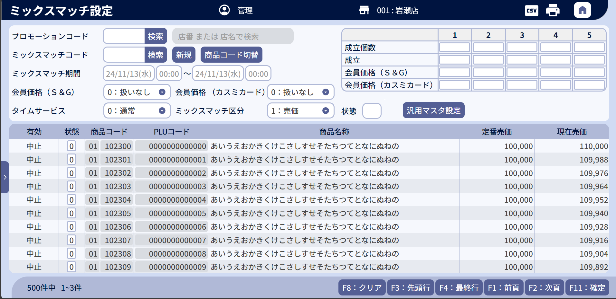
0

1
2
3
4
24

5
25
26
6
7
8
48
27
28

9
10
11
12
13
29
30
31
32
14
15
18
19

16
17
20
21
22
23
52

33
35
37
40
42
44
46
36
38
39
34
41
43
45
47

51
49
50

 | ■画面項目定義

 | 画面項目ID | 項目 |  | タイプ | I/O | 多言語 | 出力 |  |  |  |  |  |  |  |  | インプット |  |  |  |  | 備考
 |  |  |  |  |  |  | マッピングデータ |  |  |  | 初期値 |  | 表示コントロール | Control enable |  | 必須 | 数字 | 桁 | マッピングデータ
 |  |  |  |  |  |  | API名 | 項目 |  |  |  |  |  |  |  |  |  |  | API名 | 項目
 | 0 | 画面タイトル |  | テキスト | － | ● | － | － |  |  | ミックスマッチ設定 |  | ー | － |  | － | － | － | － | ー | イベントID：SC0501-01をご参照ください。
 | 1 | プロモーションコード（タイトル） |  | テキスト | O | ● | － | － |  |  | プロモーションコード* |  | ー | ー |  | － | － | － | － | ー
 | 2 | プロモーションコード（値） |  | EditText | I | － | AP0106 | code |  |  | ー |  | MD0102で選択されたプロモーションコード、またはAP0106のレスポンスのコードを表示する。 | 店舗が選択された場合は有効になる。・有効なプロモーションコードがある場合：無効 |  | ● | ● | － | AP0106 AP0504 | promotion_code | 最大5桁の数字のみ入力可能とする。 イベントID：SC0501-02
 | 3 | プロモーション検索 |  | ボタン | I | ● | － | － |  |  | 検索 |  | ー | 店舗が選択された場合に有効になり、店舗が選択されていない場合または有効なプロモーションが選択された後に無効になる。 |  | － | － | － | － | ー | イベントID：SC0501-03
 | 4 | プロモーション名 |  | EditText | O | － | AP0106 | name |  |  | プロモーション名 |  | プロモーションを提案したが、プロモーションが見つからない場合、AP0106から返されたエラーメッセージを表示する。 プロモーションを提案して有効なプロモーションがある場合、AP0106のレスポンスの名称を表示する。 MD0102でプロモーションが選択された場合、選択されたプロモーション名を表示する。 | 無効 |  | － | － | － | － | ー
 | 5 | ミックスマッチコード（タイトル） |  | テキスト | O | － | － | － |  |  | － |  | ー | ー |  | － | － | － | － | ー
 | 6 | ミックスマッチコード（値） |  | EditText | I | － | AP0502 AP0501 | mix_match_code code |  |  | － |  | 初期化モードの場合、空を表示する。 編集モードの場合、AP0501のレスポンスのコードを表示する。 新規作成モードの場合、AP0502のレスポンスのmix_match_codeを表示する。 | 有効なミックスマッチコードがない場合：有効 有効なミックスマッチコードがある場合：無効 |  | － | ● | － | AP0501 AP0504 | code | 最大3桁の数字のみ入力可能とする。 イベントID：SC0501-04-1
 | 7 | ミックスマッチ検索 |  | ボタン | I | ● | － | － |  |  | 検索 |  | ー | デフォルトで有効になり、ミックスマッチ新規作成モード又は編集モードの場合に無効になる。 |  | － | － | － | － | ー | イベントID：SC0501-04-2
 | 8 | ミックスマッチ新規 |  | ボタン | I | ● | － | － |  |  | 新規 |  | ー | デフォルト：無効 有効なプロモーションが選択された場合は有効になる。新規モード又は編集モードの場合、無効になる。 |  | － | － | － | － | ー | イベントID：SC0501-05
 | 9 | ミックスマッチ期間（タイトル） |  | テキスト | O | ● | － | － |  |  | ミックスマッチ期間 |  | ー | ー |  | － | － | － | － | ー
 | 10 | 開始年月日 |  | DatePicker | I | － | AP0501 | start_date |  |  | 現在日 |  | 開始年月日の初期値： ・新規作成モードの場合、選択されているプロモーションの開始年月日 ・編集モードの場合：AP0501のレスポンスのstart_date 。 | デフォルト：無効 新規作成モードまたは編集モードの場合は有効になる。 |  | － | － | － | AP0504 | start_date | フォーマット: yyyy/mm/dd
 | 11 | 開始時間 |  | TimePicker | I | － | AP0501 | start_time |  |  | 00:00 |  | 開始時間の初期値 ・新規作成モードの場合、選択されているプロモーションの開始時間 ・編集モードの場合：AP0501のレスポンスのstart_time 。 | デフォルト：無効 新規作成モードまたは編集モードの場合は有効になる。 |  | － | － | － | AP0504 | start_time | 形式: hh:mm
 | 12 | 終了年月日 |  | DatePicker | I | － | AP0501 | end_date |  |  | 現在日 |  | 終了年月日の初期値： ・新規作成モードの場合、選択されているプロモーションの終了年月日 ・編集モードの場合：AP0501のレスポンスのend_date 。 | デフォルト：無効 新規作成モードまたは編集モードの場合は有効になる。 |  | － | － | － | AP0504 | end_date | フォーマット: yyyy/mm/dd
 | 13 | 終了時間 |  | TimePicker | I | － | AP0501 | end_time |  |  | 00:00 |  | 終了時間の初期値： ・新規作成モードの場合、選択されているプロモーションの終了時間 ・編集モードの場合：AP0501のレスポンスのend_time 。 | デフォルト：無効 新規作成モードまたは編集モードの場合は有効になる。 |  | － | － | － | AP0504 | end_time | 形式: hh:mm
 | 14 | 会員価格（S&G）（タイトル） |  | テキスト | O | ● | － | － |  |  | 会員価格（Ｓ＆G） |  | ー | ー |  | － | － | － | － | ー
 | 15 | 会員価格（S&G）（値） |  | ドロップダウン | I | － | AP0501 | sg_member_included |  |  | 0 |  | 0:扱いなし 1:扱い | デフォルト：無効 新規作成モードまたは編集モードの場合に有効になる。 |  | － | ● | － | AP0504 | sg_member_included | 「0」、「1」の値のみ入力可能。
 | 16 | タイムサービス（タイトル） |  | テキスト | O | ● | － | － |  |  | タイムサービス |  | ー | ー |  | － | － | － | － | ー
 | 17 | タイムサービス（値） |  | ドロップダウン | I | － | AP0501 | time_service |  |  | 0 |  | 0:通常 1:タイムサービ | デフォルト：無効 新規作成モードまたは編集モードの場合に有効になる。 |  | － | ● | － | AP0504 | time_service | 「0」、「1」の値のみ入力可能。
 | 18 | 会員価格（カスミカード）（タイトル） |  | テキスト | O | ● | － | － |  |  | 会員価格（カスミカード） |  | ー | ー |  | － | － | － | － | ー
 | 19 | 会員価格（カスミカード）（値） |  | ドロップダウン | I | － | AP0501 | kasumi_card_member_included |  |  | 0 |  | 0:扱いなし 1:扱い | デフォルト：無効 新規作成モードまたは編集モードの場合に有効になる。 |  | － | ● | － | AP0504 | kasumi_card_member_included | 「0」、「1」の値のみ入力可能。
 | 20 | ミックスマッチ区分（タイトル） |  | テキスト | O | ● | － | － |  |  | ミックスマッチ区分 |  | ー | ー |  | － | － | － | － | ー
 | 21 | ミックスマッチ区分（値） |  | ドロップダウン | I | － | AP0501 | type |  |  | 1 |  | 1:売価 2:割引 3:値引 | デフォルト：無効 新規作成モードまたは編集モードの場合に有効になる。 |  | － | ● | － | AP0504 | type | 「1」、「2」、「3」の値のみ入力可能。 イベントID：SC0501-12
 | 22 | 状態（タイトル） |  | テキスト | O | ● | － | － |  |  | 状態 |  | ー | ー |  | － | － | － | － | ー
 | 23 | 状態（値） |  | EditText | I | － | AP0501 | status |  |  | 0 |  | ー | 編集モードまたは新規作成モードの場合に有効になる。 |  | － | ● | － | AP0504 | status | 以下の値入力可能。「0:実施」 「1: 中止」
 | 24 | ミックスマッチオプション |  | テキスト | O | － | AP0501 | settings |  |  | － |  | ー | ー |  | － | － | － | － | ー | 各ミックスマッチ区分のミックスマッチオプション列数は type_one、 type_two、type_threeの値に依存する。
 | 25 | 成立個数（タイトル） |  | テキスト | O | ● | － | － |  |  | 成立個数 |  | ー | ー |  | － | － | － | － | ー
 | 26 | 成立個数（値） |  | EditText | I | － | AP0501 | options[i].quantity |  |  | － |  | ー | デフォルト：無効 新規作成モードまたは編集モードの場合に有効になる。 |  | － | ● | － | AP0504 | quantity | 最大2桁の数字のみ入力可能とする。
 | 27 | 成立（タイトル） |  | テキスト | O | ● | － | － |  |  | 成立 |  | ー | ー |  | － | － | － | － | ー
 | 28 | 成立（値） |  | EditText | I/O | － | AP0501 | options[i].m_value |  |  | 0 |  | ー | ー |  | － | ● | － | AP0504 | m_value | 「1:売価」又は「3:値引」：最大6桁の数字のみ入力可能とする。 「2:割引」：最大2桁の数字のみ入力可能とする。
 | 29 | 会員価格（S&G） (タイトル) |  | テキスト | O | ● | － | － |  |  | 会員価格（Ｓ＆G） |  | ー | ー |  | － | － | － | － | ー
 | 30 | 会員価格（S&G）(値) |  | EditText | I/O | － | AP0501 | options[i].m_value_sg_member |  |  | 0 |  | ー | 項目ID15の値 (会員価格（S&G）） = 1の場合に有効になる。 |  | － | ● | － | AP0504 | m_value_sg_member | 「1:売価」又は「3:値引」：最大6桁の数字のみ入力可能とする。 「2:割引」：最大2桁の数字のみ入力可能とする。
 | 31 | 会員価格（カスミカード）（タイトル） |  | テキスト | O | ● | － | － |  |  | 会員価格（カスミカード） |  | ー | ー |  | － | － | － | － | ー
 | 32 | 会員価格（カスミカード）（値） |  | EditText | I/O | － | AP0501 | options[i].m_value_kasumi_card_member |  |  | 0 |  | ー | 項目ID18の値 (会員価格（カスミカード）） = 1の場合に有効になる。 |  | － | ● | － | AP0504 | m_value_kasumi_card_member | 「1:売価」又は「3:値引」：最大6桁の数字のみ入力可能とする。 「2:割引」：最大2桁の数字のみ入力可能とする。
 | 商品一覧エリア (AP0501レスポンスの商品一覧取得)
 | 33 | 有効（タイトル） |  | テキスト | O | ● | － | － |  |  | 有効 |  | ー | ー |  | － | － | － | － | ー | `
 | 34 | 有効（値） |  | テキスト | O | － | AP0501 | valid |  |  | － |  | ・新規モード： +一覧に商品が存在していない場合、「新規」を表示する。 +一覧に商品が存在した場合、「変更」を表示する。 ・編集モード：備考列の値に該当する有効な値をレスポンスAP0501に表示する。 | ー |  | － | － | － | － | ー | 0: 実施中 In progress 1: 終了: Ended 2: 未実施: Not implemented 3: 中止: Cancelled 4: NG
 | 35 | 状態（タイトル） |  | テキスト | O | ● | － | － |  |  | 状態 |  | ー | ー |  | － | － | － | － | ー
 | 36 | 状態（値） |  | EditText | I/O | － | AP0501 | status |  |  | 0 |  | ー | 編集モードまたは新規作成モードの場合に有効になる。 |  | － | － | － | AP0504 | status | 以下の値入力可能。 「0:実施」 「1: 中止」
 | 37 | 商品コード（タイトル） |  | テキスト | O | ● | － | － |  |  | 商品コード |  | ー | ー |  | － | － | － | － | ー
 | 38 | 部門コード（値） |  | EditText | I/O | － | AP0501 AP1506 | my_company_code（6番目と7番目の2桁） |  |  | － |  | 編集の場合、AP0501のレスポンスの値を表示する。 提案の場合、AP1506のレスポンスの値を表示する。 | ・画面が編集モード（商品新規追加時）または新規作成モードで、商品コード入力モードの場合、有効にする。 ・PLUコード入力モードまたは画面初期化モードの場合：無効。編集モードでは、アイテムがレスポンスAP0501に既存の場合は無効にする。 |  | － | ● | － | AP0504 | category_code | 最大2桁の数字のみ入力可能とする。
 | 39 | 商品コード（値） |  | EditText | I/o | － | AP0501 AP1506 | my_company_code (最後の6桁) |  |  | － |  | 編集の場合、AP0501のレスポンスの値を表示する。 提案の場合、AP1506のレスポンスの値を表示する。 | ・画面が編集モード（商品新規追加時）または新規作成モードで、商品コード入力モードの場合、有効にする。 ・PLUコード入力モードまたは画面初期化モードの場合：無効。編集モードでは、アイテムがレスポンスAP0501に既存の場合は無効にする。 |  | － | ● | － | － | ー | 最大6桁の数字のみ入力可能とする。 イベントID：SC0501-07
 | 40 | PLUコード（タイトル） |  | テキスト | O | ● | － | － |  |  | PLUコード |  | ー | ー |  | － | － | － | － | ー
 | 41 | PLUコード（値） |  | EditText | I/O | － | AP0501 AP1506 | plu_code item code |  |  | － |  | 編集の場合、AP0501のレスポンスのplu_codeを表示する。 提案の場合、AP1506のレスポンスのitem_codeを表示する。 | ・画面が編集モード（商品新規追加時）または新規作成モードで、PLUコード入力モードの場合、有効にする。 ・商品コード入力モードまたは画面初期化モードの場合：無効。編集モードでは、アイテムがレスポンスAP0501に既存の場合は無効にする。 |  | － | ● | － | AP0504 | plu_code | 最大13桁 イベントID：SC0501-07
 | 42 | 商品名称（タイトル） |  | テキスト | O | ● | － | － |  |  | 商品名称 |  | ー | ー |  | － | － | － | － | ー
 | 43 | 商品名称（値） |  | EditText | O | － | AP0501 | name |  |  | － |  | 商品が見つからないエラーの場合、サーバーから返されたエラーメッセージを表示する。 | ー |  | － | － | － | － | ー
 | 44 | 定番売価（タイトル） |  | テキスト | O | ● | － | － |  |  | － |  | ー | ー |  | － | － | － | － | ー
 | 45 | 定番売価（値） |  | テキスト | O | － | AP0501 | standard_price |  |  | － |  | ー | ー |  | － | － | － | － | ー
 | 46 | 現在売価（タイトル） |  | テキスト | O | ● | － | － |  |  | － |  | ー | ー |  | － | － | － | － | ー
 | 47 | 現在売価（値） |  | テキスト | O | － | AP0501 | current_price |  |  | － |  | ー | ー |  | － | － | － | － | ー
 | 48 | 商品コード切替 |  | ボタン | I | － | － | － |  |  | 商品コード切替 |  | ・商品コード入力モードで表示されている場合、「PLUコード切替」テキストを表示する。 ・PLUコード入力モードで表示されている場合、「商品コード切替」テキストを表示する。 | デフォルト：無効 新規作成モードまたは編集モードの場合に有効になる。 |  | － | － | － | － | ー | イベントID：SC0501-06
 | 49 | F04:クリア |  | ボタン | I | ● | － | － |  |  | F8:クリア |  | ー | ー |  | － | － | － | － | ー | イベントID：SC0501-08
 | 50 | 確定 |  | ボタン | I | ● | － | － |  |  | F11:確定 |  | ー | データが変更された場合に有効になる。 |  | － | － | － | － | ー | イベントID：SC0501-09
 | 51 | ページングエリア |  | ボタン | I | ● | － | － |  |  | － |  | ー | 共通ページングをご参照ください |  | － | － | － | － | ー | 共通ページングをご参照ください
 | 52 | 汎用マスタ設定 |  | ボタン | I | ● | － | － |  |  | 汎用マスタ設定 |  | ー | 編集モードまたは新規作成モードの場合に有効になる。 |  | － | － | － | － | ー | イベントID：SC0501-11

MD0501
システム名 |  |  |  | システム種別 |  |  |  |  |  | 詳細設計書 |  |  |  |  | 作成者 |  |  | 作成日 |  |  | 更新者 | 更新日 | 版数
POSサーバー |  |  |  | POSサーバ |  |  |  |  |  |  |  |  |  |  | DuNT |  |  | 2024-10-16 |  |  | DuNT | 2024-12-23 | 0.13

機能カテゴリ |  |  | 05_ミックスマッチ設定 |  |  |  |  |  | 項目 |  |  | 画面設計書 |  |  | MD0501

 | ■MD0501_ミックスマッチ検索モーダル（初期化）のイメージ

0

1
3
5
7
9

2
4
6
8
10
11

12

 | ■画面項目定義 |  |  |  |  |  |  |  |  |  |  |  |  |  |  |  |  |  |  | p

 | 画面項目ID | 項目 |  | タイプ | I/O | 多言語 | 出力 |  |  |  |  |  |  |  |  | インプット |  |  |  |  |  | 備考
 |  |  |  |  |  |  | マッピングデータ |  |  |  | 初期値 |  | 表示コントロール | Control enable |  | 必須 | 数字 | 桁 | マッピングデータ
 |  |  |  |  |  |  | API名 | 項目 |  |  |  |  |  |  |  |  |  |  | API名 |  | 項目
 | 0 | 画面タイトル |  | テキスト | － | ● | － | － |  |  | ミックスマッチ検索 |  | － | － |  | － | － | － | － |  | － | イベントID：MD0501-01
 | 1 | プロモーション（タイトル） |  | テキスト | － | ● | － | － |  |  | プロモーション |  | － | － |  | － | － | － | － |  | －
 | 2 | プロモーション(値） |  | EditText | I | － | － | － |  |  | SC0501画面から渡される値 |  | － | － |  | － | ● | － | AP0505 |  | promotion_code | 最大5桁の数字のみ入力可能とする。
 | 3 | ミックスマッチ（タイトル） |  | テキスト | － | ● | － | － |  |  | ミックスマッチ |  | － | － |  | － | － | － | － |  | －
 | 4 | ミックスマッチ（値） |  | EditText | I | － | － | － |  |  | － |  | － | － |  | － | － | － | AP0505 |  | mix_match_code | 最大3桁の数字のみ入力可能とする。
 | 5 | 部門コード（タイトル） |  | テキスト | － | ● | － | － |  |  | 部門 |  | － | － |  | － | － | － | － |  | －
 | 6 | 部門コード（値） |  | EditText | I | － | － | － |  |  | － |  | － | － |  | － | － | － | AP0505 |  | code_level_one | 最大2桁の数字のみ入力可能とする。
 | 7 | 期間（タイトル） |  | テキスト | － | ● | － | － |  |  | 期間 |  | － | － |  | － | － | － | － |  | －
 | 8 | 期間（値） |  | ドロップダウン | I | － | － | － |  |  | リストの3番目の値（指定なし）：期間中、 開始日、 指定なし |  | － | － |  | － | － | － | AP0505 |  | duration
 | 9 | 日付（タイトル） |  | テキスト | － | ● | － | － |  |  | 日付 |  | － | － |  | － | － | － | － |  | －
 | 10 | 日付（値） |  | DatePicker | I | － | － | － |  |  | 現在日 |  | － | 無効：期限の値 (項目ID8) = 0または2の場合 有効：期限の値 (項目ID8) = 1の場合 |  | － | － | － | AP0505 |  | date | フォーマット: yyyy/mm/dd
 | 11 | 検索 |  | ボタン | I | ● | － | － |  |  | 検索 |  | － |  |  | － | － | － | － |  | － | イベントID：MD0501-02
 | 12 | 閉じる |  | ボタン | I | ● | － | － |  |  | ESC: 前画面 |  | － | － |  | － | － | － | － |  | － | イベントID：MD0501-03

 | ■MD0501_ミックスマッチ検索モーダル (検索結果あり)のイメージ
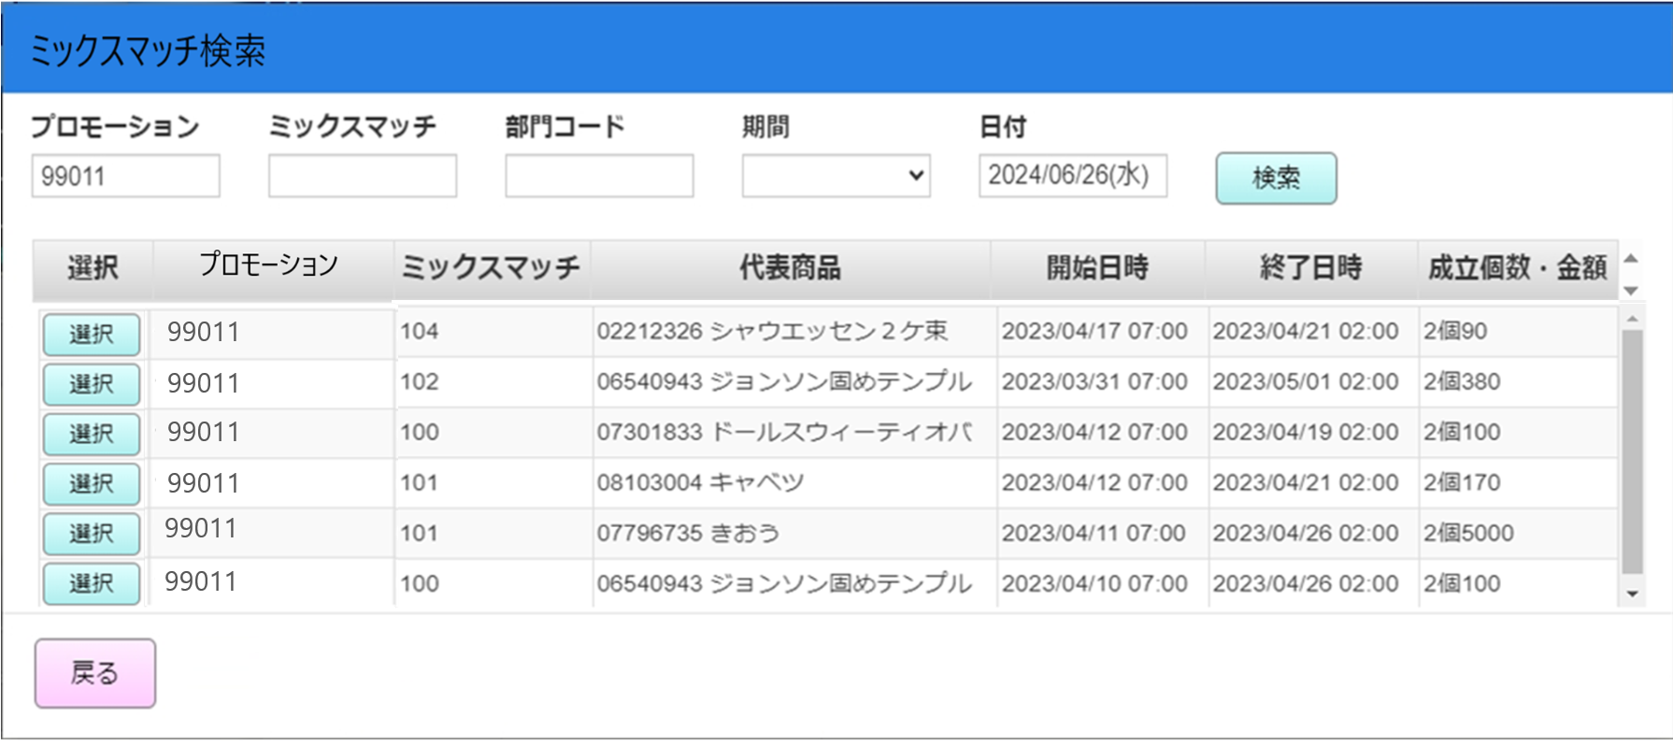

19
23
25
13
15
17
21

14
16
18
20
22
24
26

 | ■画面項目定義

 | 画面項目ID | 項目 |  | タイプ | I/O | 多言語 | 出力 |  |  |  |  |  |  |  |  | インプット |  |  |  |  |  | 備考
 |  |  |  |  |  |  | マッピングデータ |  |  |  | 初期値 |  | 表示コントロール | Control enable |  | 必須 | 数字 | 桁 | マッピングデータ
 |  |  |  |  |  |  | API名 | 項目 |  |  |  |  |  |  |  |  |  |  | API名 |  | 項目
46
 | 13 | 選択（タイトル） |  | テキスト | － | ● | － | － |  |  | 選択 |  | － | － |  | － | － | － | － |  | －
 | 14 | 選択 |  | ボタン | I | － | － | － |  |  | － |  | － | － |  | － | － | － | － |  | － | イベントID：MD0501-04
 | 15 | プロモーションコード（タイトル） |  | テキスト | － | ● | － | － |  |  | ミックスマッチ |  | － | － |  | － | － | － | － |  | －
 | 16 | プロモーションコード（値） |  | テキスト | O | － | AP0505 | promotion_code |  |  | － |  | － | － |  | － | － | － | － |  | －
 | 17 | ミックスマッチコード（タイトル） |  | テキスト | － | ● | － | － |  |  | ミックスマッチ |  | － | － |  | － | － | － | － |  | －
 | 18 | ミックスマッチコード（値） |  | テキスト | O | － | AP0505 | code |  |  | － |  | － | － |  | － | － | － | － |  | －
 | 19 | 代表商品（タイトル） |  | テキスト | － | ● | － | － |  |  | 代表商品 |  | － | － |  | － | － | － | － |  | －
 | 20 | 代表商品（値） |  | テキスト | O | － | AP0505 | category_code product_name |  |  |  |  | － | － |  | － | － | － | － |  | －
 | 21 | 開始日時（タイトル） |  | テキスト | － | ● | － | － |  |  | 開始日時 |  | － | － |  | － | － | － | － |  | －
 | 22 | 開始日時（値） |  | テキスト | O | － | AP0505 | start_date_time |  |  |  |  | － | － |  | － | － | － | － |  | － | 形式：yyyy/MM/dd hh:mm
 | 23 | 終了日時（タイトル） |  | テキスト | － | ● | － | － |  |  | 終了日時 |  | － | － |  | － | － | － | － |  | －
 | 24 | 終了日時（値） |  | テキスト | O | － | AP0505 | end_date_time |  |  |  |  | － | － |  | － | － | － | － |  | － | 形式：yyyy/MM/dd hh:mm
 | 25 | 成立個数・金額（タイトル） |  | テキスト | － | ● | － | － |  |  | 成立個数・金額 |  | － | － |  | － | － | － | － |  | －
 | 26 | 成立個数・金額（値） |  | テキスト | O | － | AP0505 | options |  |  |  |  | － | － |  | － | － | － | － |  | － | 形式： {option[i].quantity}個{option[i].discount_value}円/% AP0505のレスポンスのタイプ = 2の場合=> 単位： % AP0505のレスポンスのタイプ = 1又は3 =>単位：円 複数のオプションがある場合は、オプション間を「,」で区切る 多言語表示がある。

